상품제안서
스피너 펜 | 상품코드: S03958

 |  |  |  |  |  |  | 02-713-8555 | www.synergygift.co.kr
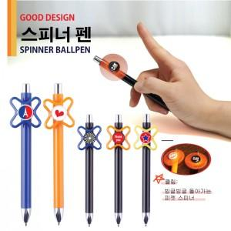

【상세/제작정보】 | <p><span style="font-size: 14pt;">*에폭시 스티커 자체 로고 제작가능 (단색 1도 기준)/10일 소요&nbsp;</span></p><p><span style="font-size: 14pt;">*펜색상 지정 가능 / 스피너 색상 지정 불가</span></p>

【인쇄/포장옵션】 | 실크, 에폭시 / OPP(비닐)

【공급단가】 | 수량 | 1,000~ | 2,000~ | 3,000~ | 5,000~ | 10,000~
*VAT별도 | 단가 | 410원 | 400원 | 380원 | 370원 | 360원

【상품 URL】 | https://www.synergygift.co.kr:443/src/goods_detail.php?gdno=13996

